Leeswijzer
Leeswijzer

In deze leeswijzer wordt kort de inhoud van de tabel besproken. Daarna wordt ingezoomd op enkele bevindingen uit de tabel. Daarbij worden relatieve verhoudingen genoemd. Percentages zijn niet terug te vinden in de tabel (waar enkel aantallen in staan) maar zijn wel te berekenen op basis van de tabel.

Inhoud tabel
De tabel toont het aantal personen met een loonkostensubsidie op grond van de Participatiewet (LKS P-wet), uitgesplitst naar enkele achtergrondkenmerken: vrijlating inkomsten, type huishouden en omvang baan partner, allen verdeeld naar vier uitkeringsposities (werkend zonder bijstand, werkend met bijstand, niet werkend met bijstand en niet werkend zonder bijstand). In de tabellen en in deze leeswijzer wordt naast ‘werkend’ (of ‘niet werkend’) ook gesproken over ‘heeft een baan’ (of ‘heeft geen baan’). Er is geen verschil in betekenis. Het peilmoment is 31 maart 2022.

Uitkeringspositie van personen met LKS P-wet
Eind maart 2022 ontvingen 26 960 personen LKS P-wet. Het merendeel van hen, 89 procent, had een baan zonder bijstandsuitkering (het donkerblauwe gedeelte in onderstaande figuur). Daarnaast had 8 procent (het lichtblauwe deel) een baan en een bijstandsuitkering, had 1 procent (het donkergrijze deel) geen baan maar wel bijstand en had 2 procent (het lichtgrijze deel) geen baan en geen bijstand. De laatste twee groepen, zonder baan, zijn erg klein. De focus ligt in deze leeswijzer daarom op de twee groepen personen met LKS P-wet en een baan.
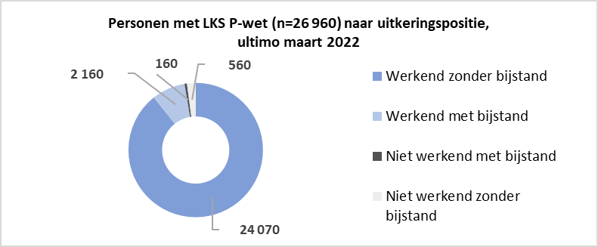
Personen met LKS P-wet uitgesplitst naar vrijlating inkomsten
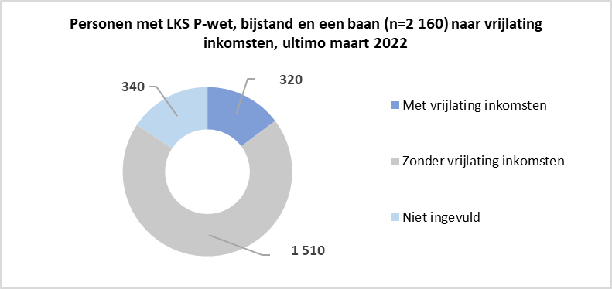 Onderstaande figuur laat zien dat van alle 2 160 personen met LKS P-wet, een baan en bijstand (kolom D in de tabel), de grootste groep (70 procent, het grijze deel in de figuur) geen vrijlating van inkomsten had. Bij 15 procent (donkerblauw) was er wel vrijlating van inkomsten en bij 16 procent (lichtblauw) was dit kenmerk niet ingevuld.

Personen met LKS P-wet en een baan naar type huishouden
Het aandeel werkende personen met LKS P-wet dat tot een éénpersoons- danwel meerpersoonshuishouden behoorde, varieert per uitkeringspositie (zie onderstaande figuur). Van de werkenden zonder bijstand woonde het merendeel in een meerpersoonshuishouden (62 procent, donkerblauw gekleurd in linker kolom in onderstaande figuur). Van de werkenden met bijstand woonde een kleine meerderheid in een éénpersoonshuishouden (52 procent, lichtblauw gekleurd in de rechter kolom).
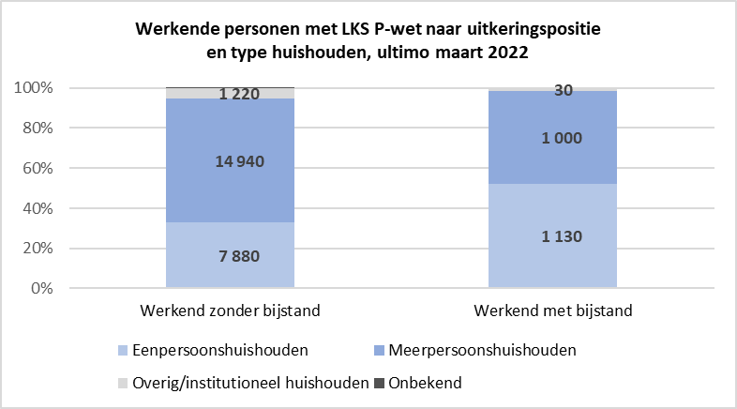

Personen met LKS P-wet naar baan partner
Van alle 26 960 personen die ultimo maart 2022 LKS P-wet ontvingen, hadden er 4 950 (18 procent) een partner. Indien er een partner was, had die in 53 procent van de gevallen een baan (namelijk bij 2 630 van de 4 950 personen met een partner).
In de groep die werkte en geen bijstandsuitkering ontving (kolom C in de tabel) was het aandeel dat een partner met een baan had 10 procent (lichtblauwe deel in de linker kolom van onderstaande figuur). De omvang van de baan van de partner was divers; de meeste partners (32 procent, 800 van de 2 520 personen) werkten 30 tot 35 uur per week.
Werkende personen met LKS P-wet naar uitkeringspositie en hebben van een partner, ultimo maart 2022
 | Partner heeft geen baan | Partner heeft wel een baan | Geen partner in huishouden
Werkend zonder bijstand (n=24 070) | 1700 | 2520 | 19820
Werkend met bijstand (n=2 160) | 540 | 50 | 1570
In de groep die werkte en een bijstandsuitkering ontving (kolom D in de tabel) was het aandeel dat een partner met een baan had klein, namelijk 2 procent (lichtblauwe deel in de rechter kolom van onderstaande figuur). De omvang van die baan was bij 60 procent (30 van de 50 personen) maximaal 12 uur per week.

